Stock 2024
Immagine | CODICE | descrizione | QUANTITA' DEF | Prezzo al pubblico | Totale
 | T01 |  | 557 | 47.58 € | 26,502.06 €
 | T118 |  | 80 | 137.86 € | 11,028.80 €
 | T185 | MELOSSIA 8,5W 3000?K 680 LUMEN | 107 | 154.00 € | 16,478.00 €
 | T186 | MELOSSIA 12W 3000?K 960 LUMEN | 22 | 179.00 € | 3,938.00 €
 | T187 | MELOSSIA 15W 3000?K 1200 LUMEN | 9 | 215.00 € | 1,935.00 €
 | T191 |  | 1 | 69.54 € | 69.54 €
 | T195 |  | 7 | 119.56 € | 836.92 €
 | T196 | DOLOPIA | 12 | 122.00 € | 1,464.00 €
 | T198 |  | 1 | 84.18 € | 84.18 €
 | T216 | MELOSSIA BI-EMISSIONE 17W 3000?K 1360 LU | 112 | 165.00 € | 18,480.00 €
 | T226 | DORI SX | 7 | 111.02 € | 777.14 €
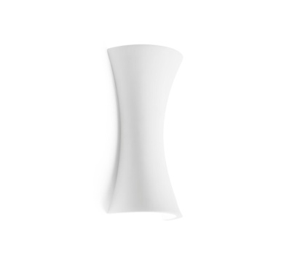 | T227 | PALE | 478 | 120.78 € | 57,732.84 €
 | T229 | LIMERA | 134 | 161.04 € | 21,579.36 €
 | T235 | OLYMPIA DENTINO GU10 3 LUCE | 54 | 69.00 € | 3,726.00 €
 | T236 | OLYMPIA DENTINO GU10 5 LUCE | 151 | 91.00 € | 13,741.01 €
 | T260 | ELIDE 3 LUCI | 236 | 122.00 € | 28,792.00 €
 | T272 |  | 1 | 81.74 € | 81.74 €
 | T273 |  | 4 | 146.40 € | 585.60 €
 | T275 |  | 1 | 474.58 € | 474.58 €
 | T276 | LEUCAS DOPPIA | 96 | 219.60 € | 21,081.60 €
 | T280 | ABDERA 18 LUCI RETTANGOLARE | 52 | 98.00 € | 5,096.00 €
 | T281 | ABDERA 16 LUCI | 59 | 95.00 € | 5,605.00 €
 | T282 | ABDERA 24 LUCI | 93 | 125.00 € | 11,625.00 €
 | T284 | ABDERA 16 LUCI QUADRATO | 57 | 95.00 € | 5,415.00 €
 | T285 | MAGNESIA APPLIQUE PICCOLA | 1 | 152.50 € | 152.50 €
 | T285 | MAGNESIA piccola | 46 | 474.58 € | 21,830.68 €
 | T286 | MAGNESIA APPLIQUE GRANDE | 25 | 231.80 € | 5,795.00 €
 | T286 | MAGNESIA grande | 27 | 505.08 € | 13,637.16 €
 | T288 | LEUCAS GRANDE | 119 | 325.74 € | 38,763.06 €
 | T290 |  | 4 | 296.46 € | 1,185.84 €
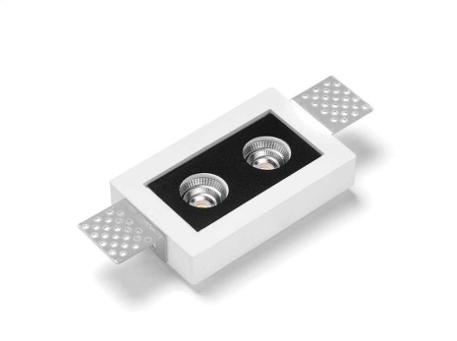 | T297 | SAMO 2 LUCI RETTANGOLARE | 63 | 95.00 € | 5,985.00 €
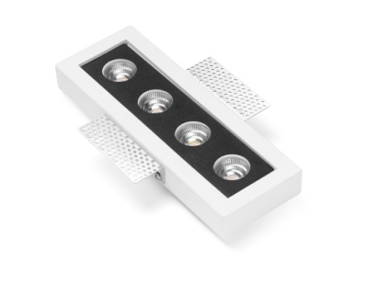 | T298 | SAMO 4 LUCI RETTANGOLARE | 172 | 149.00 € | 25,627.99 €
 | T299 | SAMO 4 LUCI QUADRATA | 192 | 149.00 € | 28,607.99 €
 | T300 | MAGNESIA INCASSO 5 LINEE LED | 44 | 357.00 € | 15,708.00 €
 | T301 | MAGNESIA INCASSO 4 LINEE LED | 28 | 221.00 € | 6,188.00 €
 | T302 | MAGNESIA INCASSO 3 LINEE LED | 42 | 283.00 € | 11,886.00 €
 | T305 | SAMO 1 LUCI QUADRATA | 12 | 78.00 € | 936.00 €
 | T306 | SAMO 3 LUCI RETTANGOLARE | 21 | 132.00 € | 2,772.00 €
 | T307 | ELAEA DESTRA | 71 | 82.96 € | 5,890.16 €
 | T308 | ELAEA SINISTRA | 87 | 82.96 € | 7,217.52 €
 | T316 | KALANDRA | 70 | 147.00 € | 10,290.00 €
 | T317 | KALANDRA | 85 | 174.00 € | 14,790.01 €
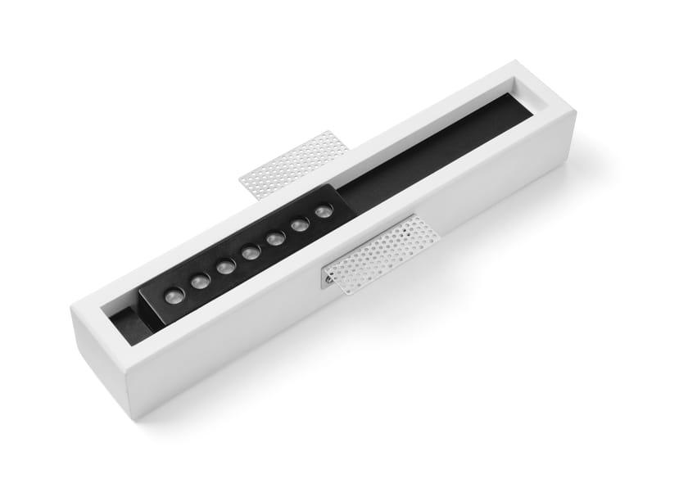 | T318 | KALANDRA | 71 | 147.00 € | 10,437.00 €
 | T342 | ATENA incassi segnapassi luce orizzontal | 214 | 98.00 € | 20,972.01 €
 | T343 | ATENA incassi segnapassi forma quadrata | 93 | 98.00 € | 9,114.00 €
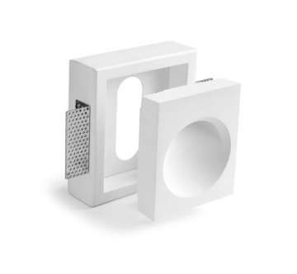 | T344 | ATENA incassi segnapassi forma tonda | 378 | 98.00 € | 37,044.01 €
 | T345 | ATENA incasso segnapassi linea verticale | 290 | 98.00 € | 28,420.01 €
 | T349 | ANFIPOLI Quadrata | 92 | 104.00 € | 9,568.00 €
 | T350 | ANFIPOLI Rettangolare stretta | 36 | 86.00 € | 3,096.00 €
 | T351 | ANFIPOLI Rettangolare larga | 86 | 115.00 € | 9,890.00 €
 | T37 LED | SERSE | 205 | 97.00 € | 19,885.45 €
 | T76 |  | 51 | 120.78 € | 6,159.78 €
 |  |  |  |  | - €
 |  |  |  |  | - €
 |  |  | 4956 |  | 628,978.55 €
 |  |  |  |  | - €
 |  |  |  |  | - €
 |  | Lampade a incassi |  |  | - €
 |  | Lampade a parete |  |  | - €
 |  | Lampade a soffitto |  |  | - €

